1
Pozycja | Nazwa | Jednostka miary | Ilość
1 | Etykieta RFID | szt | 8000

 | Etykieta RFID 35x55 mm, tworzywo (folia PP) z mocnym klejem

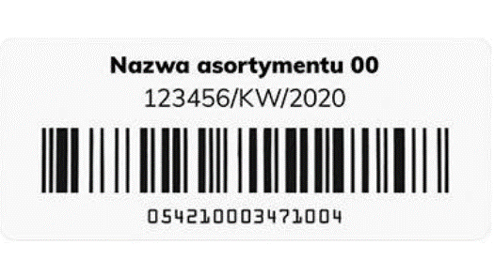

 | Zdjęcia mają charakter poglądowy

2
Pozycja | Nazwa | Jednostka miary | Ilość
2 | Taśma termotransferowa | rolka | 4

 | Taśma termotransferowa woskowo-żywiczna (03200BK11045), przeznaczona do urządzeń Zebra. Szerokość: 110 mm, długość: 450 m, rdzeń: 25,4 mm

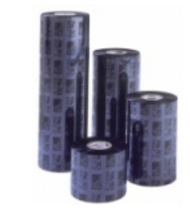

 | Zdjęcia mają charakter poglądowy

